关系图
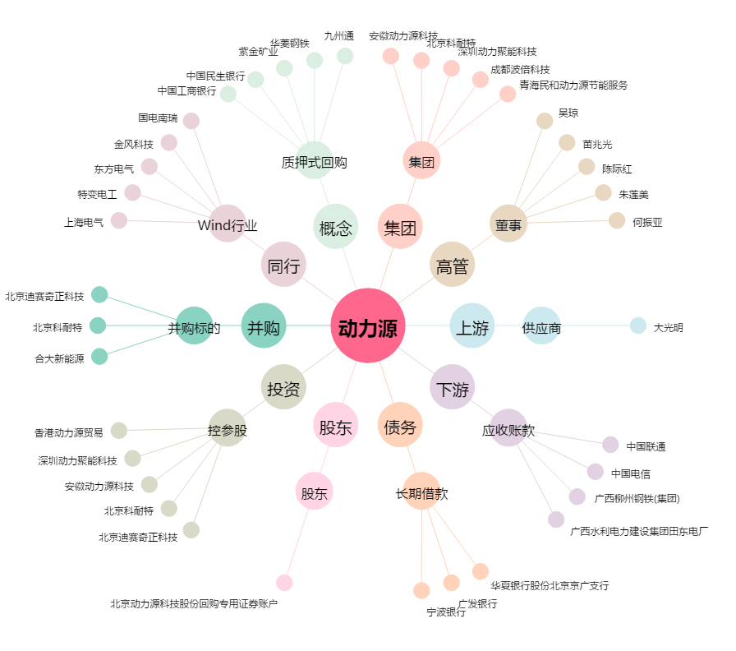
动力源[600405.SH] - 关系概览图

